1. PANDUAN PBD
PANDUAN UMUM PEMANFAATAN UNDUHAN RAPOR PENDIDIKAN & PBD
Bapak/Ibu Kepala Satuan Pendidikan, dokumen unduhan ini merupakan dokumen yang Anda dapatkan pada laman Unduh di platform Rapor Pendidikan. Dokumen ini bertujuan untuk memandu Anda dalam menganalisis laporan Rapor Pendidikan dan melakukan Perencanaan Berbasis Data (PBD) untuk Satuan Pendidikan yang Anda pimpin.

Dokumen ini terdiri dari empat bagian:
1. | Panduan Melakukan Perencanaan Berbasis Data (PBD), yaitu lembar ini. Lembar ini memuat petunjuk umum untuk memanfaatkan laporan Rapor Pendidikan dan melakukan perencanaan berbasis data.
2. | Laporan Rapor Pendidikan. Lembar ini memuat data capaian seluruh indikator Rapor Pendidikan di Satuan Pendidikan Anda. Laporan ini berfungsi untuk membantu Anda memahami kondisi Satuan Pendidikan Anda secara menyeluruh. Gunakan data pada lembar Laporan Rapor Pendidikan sebagai referensi utama dalam merencanakan perubahan.
 | Sebagai alat bantu dalam melakukan analisis, Anda dapat menggunakan dua lembar alat bantu yang disediakan Kemendikbudristek berikut:
 | 2.1 Rekomendasi Keseluruhan. Lembar ini menyajikan data rekomendasi keseluruhan dari Kemendikbudristek yang memuat fokus perbaikan layanan Satuan Pendidikan Anda.
 | 2.2 Rekomendasi Prioritas. Lembar ini menyajikan data rekomendasi berdasarkan capaian indikator prioritas yang paling rendah dari Kemendikbudristek yang memuat fokus perbaikan layanan Satuan Pendidikan Anda.
3. | Lembar Kerja RKT. Lembar ini merupakan dokumen kerja yang berfungsi untuk membuat rencana kegiatan pembenahan yang akan dilakukan di tahun mendatang berdasarkan identifikasi masalah, refleksi akar masalah, dan penentuan tindak lanjut dari proses pemaknaan data di ketiga lembar sebelumnya. Dari rencana kegiatan yang akan dilakukan, tentukan mana yang membutuhkan anggaran maupun tidak. Khusus kegiatan yang memerlukan anggaran, Anda perlu merincikannya di bagian Lembar Kerja ARKAS.
4. | Lembar Kerja Rancangan ARKAS. Lembar ini merupakan dokumen kerja untuk merencanakan kegiatan yang memerlukan anggaran dengan lebih rinci sebagai rujukan saat Satuan Pendidikan melakukan input penganggaran ke dalam ARKAS.

PANDUAN MELAKUKAN PERENCANAAN BERBASIS DATA (PBD)
Panduan ini disusun untuk membantu Bapak/Ibu Kepala Satuan Pendidikan dalam memimpin seluruh warga sekolah agar dapat bersama-sama meningkatkan kualitas layanan pendidikan melalui Perencanaan Berbasis Data (PBD). Mari Bapak/Ibu Kepala Satuan Pendidikan mempelajari penjelasan siklus kerja yang dapat memandu proses evaluasi, perencanaan, hingga implementasi upaya perbaikan layanan di Satuan Pendidikan Anda.

Akses keseluruhan alat bantu PBD dengan klik https://guru.dikdasmen.go.id/artikel/757?rp

1. | IDENTIFIKASI: KUMPULKAN DAN MAKNAI DATA KONDISI SATUAN PENDIDIKAN ANDA
 | Kumpulan materi panduan dan alat bantu untuk tahap identifikasi dapat dilihat di tautan https://guru.dikdasmen.go.id/artikel/758?rp

 |  | 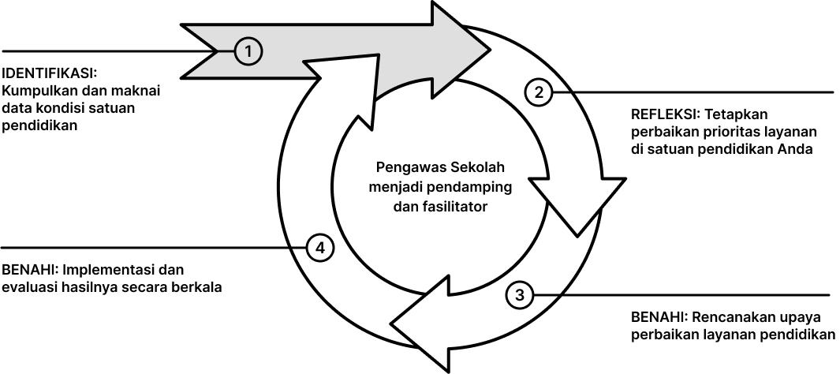
 | Untuk dapat memperbaiki kinerja Satuan Pendidikan Anda, Anda perlu mengetahui kondisi Satuan Pendidikan melalui data-data yang relevan. Terdapat sejumlah data yang dapat Anda gunakan:
 | 1. Data Rapor Pendidikan Masih ingat saat Anda berpartisipasi di Asesmen Nasional atau Survei Lingkungan Belajar? Hasil dari partisipasi tersebut kemudian digabung dengan sumber data lainnya oleh Kemendikbudristek, dan disajikan menjadi laporan yang komprehensif tentang kondisi Satuan Pendidikan Anda. Data ini dapat Anda akses melalui dasbor platform Rapor Pendidikan (https://raporpendidikan.kemdikbud.go.id) dan dokumen unduhan Rapor Pendidikan ini, khususnya pada lembar '2. Laporan Rapor Pendidikan'.
 | Proses ini merupakan bagian dari evaluasi sistem pendidikan yang termuat di Peraturan Menteri Pendidikan, Kebudayaan, Riset, dan Teknologi No. 09 Tahun 2022 tentang Evaluasi Sistem Pendidikan oleh Pemerintah Pusat dan Pemerintah Daerah terhadap Pendidikan Anak Usia Dini, Pendidikan Dasar, dan Pendidikan Menengah. Dengan adanya evaluasi sistem pendidikan, Satuan Pendidikan dapat mengetahui apa saja hal yang sudah berjalan dengan baik maupun yang masih perlu penguatan dalam upaya perbaikan layanan yang berkelanjutan. Mari pelajari bagaimana kerangka Rapor Pendidikan memandu pemahaman kita bersama tentang layanan pendidikan yang berkualitas lewat tautan berikut https://guru.dikdasmen.go.id/artikel/762?rp
 | 2. Data lain yang dikumpulkan mandiri oleh Satuan Pendidikan Selain data yang bersumber dari laporan Rapor Pendidikan, Anda dapat mengumpulkan data lain yang dirasa bermanfaat untuk memberi informasi tentang kondisi layanan pendidikan saat ini, misalnya: - Data refleksi pendidik terhadap proses pembelajaran yang berlangsung. - Data kinerja pendidik yang dikumpulkan melalui supervisi Kepala Sekolah. - Umpan balik dari murid dan orang tua. - Data lain yang dirasa diperlukan oleh Satuan Pendidikan. Mari ajak warga sekolah untuk bersama-sama menggunakan data ini untuk memahami kondisi layanan pendidikan dengan lebih baik, dengan menggunakan pertanyaan pemantik berikut: 1) Apa saja kinerja yang sudah berjalan baik? 2) Apa saja kinerja yang masih perlu penguatan? 3) Apa kondisi yang dilakukan tahun lalu yang menyumbang terjadinya capaian/kondisi tersebut?

2. | REFLEKSI: TETAPKAN PERBAIKAN PRIORITAS LAYANAN DI SATUAN PENDIDIKAN ANDA
 | Kumpulan materi panduan dan alat bantu untuk tahap refleksi dapat dilihat di tautan https://guru.dikdasmen.go.id/artikel/759?rp

 | 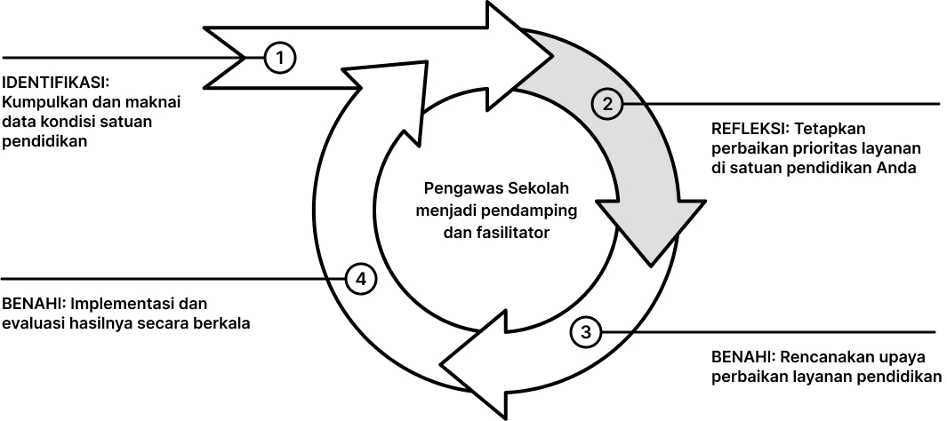
 | Setelah Bapak/Ibu mengetahui kondisi Satuan Pendidikan Anda, maka tentu ada banyak hal yang dapat diperbaiki. Proses penetapan prioritas diharapkan dapat dilakukan secara kolaboratif agar seluruh warga Satuan Pendidikan memiliki kepemilikan terhadap perubahan yang dicita-citakan. Ada dua pilihan yang dapat digunakan oleh Satuan Pendidikan untuk menetapkan prioritas perbaikan layanan pendidikan, yaitu:
 | 1. Analisis mandiri Bapak/Ibu dapat melihat keseluruhan data Rapor Pendidikan di '2. Laporan Rapor Pendidikan'. Dalam menetapkan prioritas pembenahan, Kepala Satuan pendidikan dan pemangku kepentingan yang relevan dapat berdiskusi dengan menggunakan pertanyaan pemantik sebagai berikut: 1) Mana indikator yang memiliki dampak paling besar kepada peserta didik? 2) Dengan mempertimbangkan sumber daya yang tersedia, berapa banyak indikator yang bisa menjadi fokus sasaran perubahan? 3) Mana indikator prioritas yang belum baik dan membutuhkan perubahan segera? 4) Mana indikator yang paling sesuai dengan visi misi Satuan Pendidikan Anda?

 | 2. Gunakan rekomendasi dari Kemendikbudristek Kemendikbudristek telah menyusun rekomendasi prioritas untuk memudahkan Satuan Pendidikan dalam menentukan prioritas agar perubahan yang akan dilakukan bisa fokus dan optimal. Rekomendasi prioritas ditentukan berdasarkan analisa terhadap indikator yang paling berdampak signifikan pada kualitas layanan yang diterima oleh peserta didik. Daftar indikator prioritas dapat dilihat di https://guru.dikdasmen.go.id/artikel/759?rp
 | Untuk mengakses rekomendasi prioritas, Bapak/Ibu dapat menggunakan: Cara 1 - Melalui eksplorasi dasbor platform Rapor Pendidikan. Satuan Pendidikan dapat melakukan eksplorasi pada fitur-fitur platform Rapor Pendidikan (https://raporpendidikan.dikdasmen.go.id?rp) untuk melakukan identifikasi pasangan indikator prioritas dan akar masalah, disertai dengan inspirasi kegiatan benahi.
 | Cara 2 - Menggunakan lembar '2.1 Rekomendasi Keseluruhan' dan '2.2 Rekomendasi Prioritas' pada dokumen ini sebagai referensi prioritas perbaikan layanan. Kedua lembar Rekomendasi ini hanya tersedia untuk Satuan Pendidikan yang berpartisipasi mengikuti Asesmen Nasional atau Survei lingkungan belajar secara memadai.

3. | BENAHI: RENCANAKAN UPAYA PERBAIKAN LAYANAN PENDIDIKAN
 | Kumpulan materi panduan dan alat bantu untuk tahap benahi dapat dilihat di tautan https://guru.dikdasmen.go.id/artikel/761?rp

 | 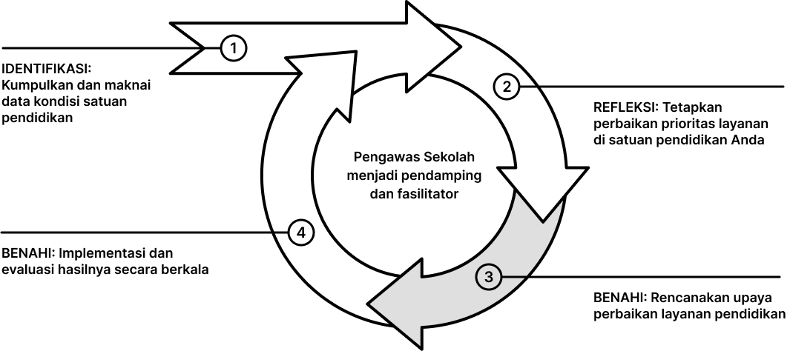
 | Pada tahapan ini, Bapak/Ibu Kepala Satuan Pendidikan perlu menyusun perencanaan dan penganggaran yang mencerminkan area perbaikan yang sudah ditetapkan secara kolaboratif. Perencanaan perlu terjadi di tiga aspek berikut:
 | 1) Pembelajaran Bagaimana kualitas pembelajaran di tahun ajaran berikut akan ditingkatkan? Rencanakan upaya perbaikan tersebut di dalam kurikulum satu tahun pembelajaran dan atau kalender kegiatan satu tahun pendidikan. Untuk memandu penyusunan kurikulum satu tahun ke depan, Anda dapat menggunakan alat bantu yang sudah disediakan melalui tautan berikut https://guru.dikdasmen.go.id/artikel/765?rp
 | 2) Pengembangan profesional PTK (Pendidik dan Tenaga Kependidikan) Pengembangan ini bertujuan untuk meningkatkan kualifikasi, keterampilan, dan motivasi PTK sehingga dapat menjadi penggerak perubahan yang diinginkan. Dalam melakukan kegiatan ini, Kepala Satuan Pendidikan bisa memilih dan menggunakan pertanyaan pemantik berikut: - Apakah kualitas SDM di sekolah sudah memadai dan sesuai dengan kebutuhan? - Jika belum, bagaimana cara untuk meningkatkan kompetensinya? Anda bisa menemukan berbagai inspirasi cara mengembangkan profesional PTK melalui tautan berikut https://guru.dikdasmen.go.id/artikel/766?rp
 | 3) Pengelolaan sumber daya Hal ini bertujuan agar seluruh upaya perbaikan layanan terindentifkasi di dalam Rencana Kegiatan Tahunan dan Rencana Kegiatan Anggaran Sekolah. Dalam penerapannya, Anda dapat:
 | - Menyusun rencana kegiatan tahunan (RKT) yang dapat dilakukan di '3. Lembar Kerja RKT'.
 | - Mengidentifikasi pembiayaan yang diperlukan untuk mendukung kegiatan benahi di dalam RKT
 | - Menuangkan kegiatan yang membutuhkan anggaran di dalam rancangan pada bagian '4. Lembar Kerja ARKAS'.
 | Bagi pengguna Bantuan Operasional Satuan Pendidikan (BOSP), Satuan Pendidikan dapat menganggarkan kegiatan pembenahan untuk tahun anggaran berjalan dan tahun anggaran mendatang dengan berkonsultasi dengan Dinas Pendidikan setempat. Berbagai inspirasi pengelolaan sumber daya dapat dilihat di tautan ini https://guru.dikdasmen.go.id/artikel/767?rp
 | Dengan demikian, Satuan Pendidikan dapat menyusun perencanaan yang dampaknya dirasakan oleh warga sekolah secara menyeluruh; dan mencerminkan prioritas perbaikan layanan pendidikan yang telah disepakati.

4. | BENAHI: IMPLEMENTASI DAN EVALUASI HASILNYA SECARA BERKALA
 | Kumpulan materi panduan dan alat bantu untuk tahap benahi dapat dilihat di tautan https://guru.dikdasmen.go.id/artikel/760?rp

 | 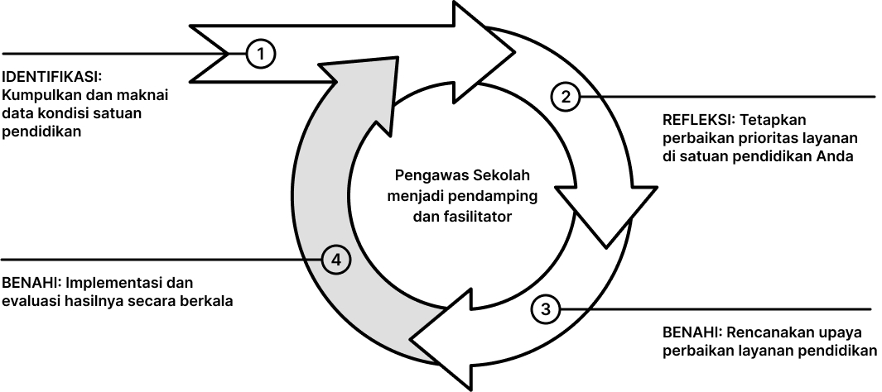
 | Setelah menyepakati rencana perbaikan layanan pendidikan, maka saatnya Satuan Pendidikan bergerak bersama mengimplementasikan rencana yang sudah disusun. Jangan lupa libatkan seluruh warga Satuan Pendidikan dan pihak yang relevan dalam melaksanakan perbaikan layanan. Lakukan evaluasi secara berkala, dan ingatlah bahwa perencanaan bersifat dinamis, sehingga Anda perlu melakukan penyesuaian secara berkala untuk memastikan perencanaan yang disusun tetap sesuai dengan kebutuhan Satuan Pendidikan. Penyesuaian rencana mungkin terjadi akibat hal-hal berikut, antara lain: - Jumlah/karakteristik peserta didik baru. - Dinamika proses pembelajaran. - Anggaran yang dimiliki (khusus bagi pengguna BOSP). - Proses belajar PTK. - Umpan balik dari peserta didik/orang tua/wali/pihak eksternal.

3. LEMBAR KERJA RKT
LEMBAR RENCANA KERJA TAHUNAN (RKT)
- Di lembar kerja ini, Anda dapat memasukkan prioritas perbaikan layanan yang sudah disepakati bersama dan mulai melakukan perencanaan tahun ajaran dan anggaran mendatang. - Tentukan prioritas perbaikan yang dirasa paling sesuai dengan kebutuhan Satuan Pendidikan Anda dengan mempertimbangkan pemaksimalan sumber daya anggaran.
- Sebagai alat bantu dalam menyusun RKT, Anda juga dapat menggunakan lembar 2.1 Rekomendasi Keseluruhan dan lembar 2.2 Rekomendasi Prioritas.
- Pastikan perencanaan yang disusun mengakomodasi aspek: 1) pembelajaran tahun ajaran depan; 2) pengembangan kompetensi pendidik dan tenaga kependidikan; dan 3) sumber daya. - Setiap kegiatan benahi dapat diimplementasikan menjadi lebih dari satu bentuk kegiatan sesuai dengan cara yang dirasa paling tepat oleh satuan pendidikan Anda (lihat contoh)
- Tidak semua kegiatan benahi membutuhkan biaya. Untuk kegiatan yang membutuhkan biaya, Anda perlu membuat perincian lebih lanjut di '4. Lembar Kerja ARKAS' di dokumen ini.

Nama Satuan
NPSN

No | Identifikasi Nama indikator yang menjadi prioritas perbaikan layanan di tahun mendatang | Akar Masalah Identifikasi akar masalah dari indikator yang ingin diperbaiki (dapat ditinjau dari indikator Rapor Pendidikan atau penyebab lain yang menurut Anda relevan) | Kegiatan Benahi Kegiatan untuk menyelesaikan akar masalah | Penjelasan Implementasi Kegiatan Rincian kegiatan yang lebih spesifik sebagai turunan dari kegiatan benahi. | Apakah Kegiatan Membutuhkan Biaya? Diisi dengan "Ya" / "Tidak".
 | [CONTOH] Kemampuan Literasi | [CONTOH] Kompetensi membaca teks sastra | [CONTOH] Peningkatan kompetensi guru dalam hal literasi melalui PMM | [CONTOH] Diskusi mingguan guru terkait modul literasi di PMM | [CONTOH] Ya
 |  |  |  | [CONTOH] Guru melakukan kegiatan sharing pengetahuan di komunitas belajar (1x sebulan) | [CONTOH] Tidak
1
2
3
4

Silakan tambahkan baris sesuai kebutuhan

Dokumen Rencana Kerja Tahunan (RKT) ini telah disusun berdasarkan tahapan Perencanaan Berbasis Data (PBD) dengan menggunakan data Rapor Pendidikan dan data dari sumber lain yang relevan. Proses penyusunan RKT ini telah dilakukan secara kolaboratif bersama komite sekolah, warga sekolah dan pihak lain yang relevan untuk memperbaiki kualitas layanan pendidikan.

[Nama Daerah], [tanggal] [bulan] [tahun]

Mengetahui,
(dapat ditandatangani oleh pihak yang relevan sesuai konteks satdik, misalnya pihak yayasan/komite dan lainnya)
Mengesahkan
Kepala [Nama Satuan]

Nama Lengkap:
Nama Lengkap:
NIP: (Jika ada)

